エビデンス
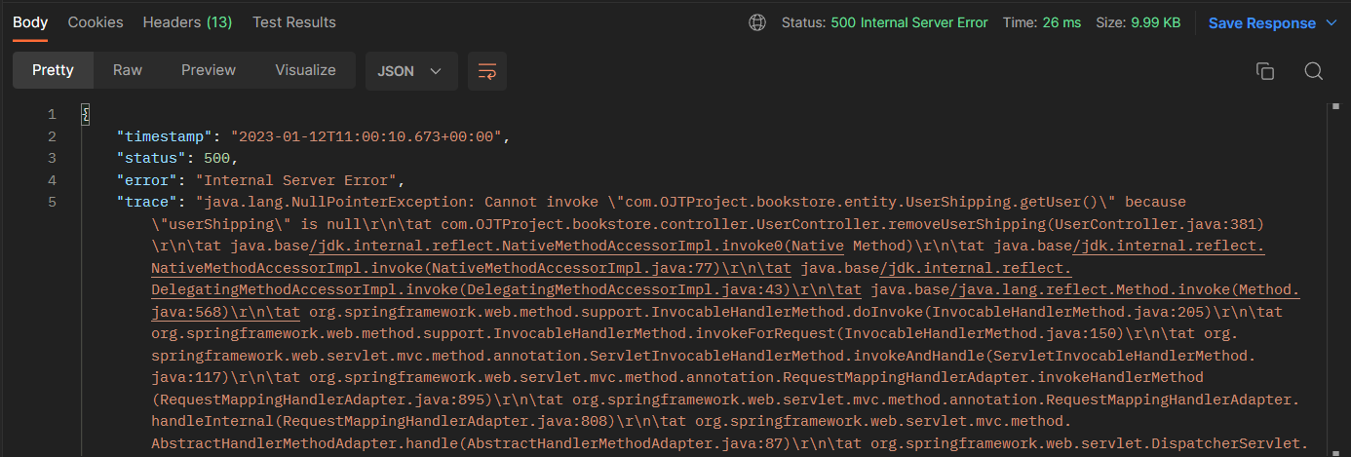
02_005_001

 | リクエスト |  | リスポンス

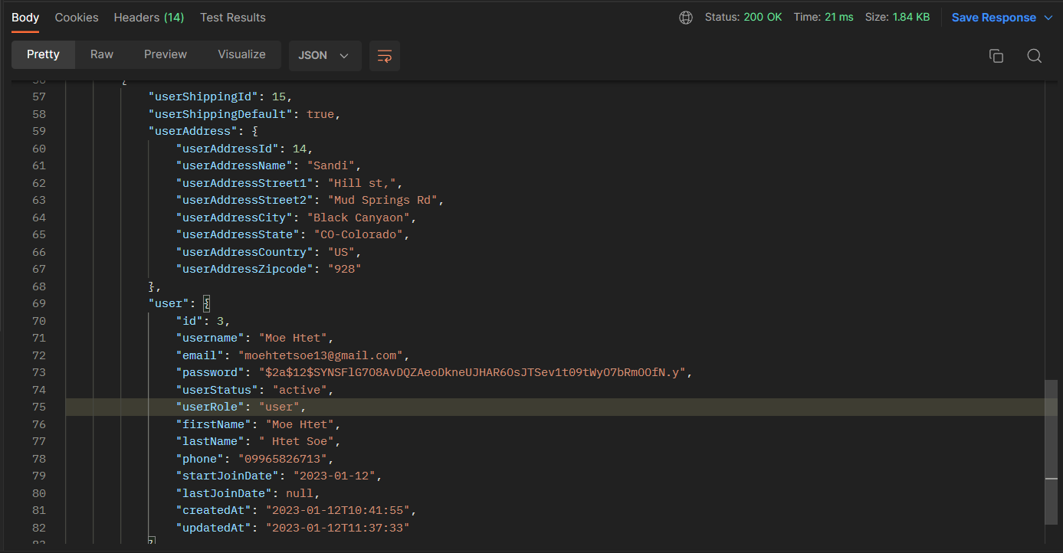

02_005_002

 | リクエスト |  | リスポンス

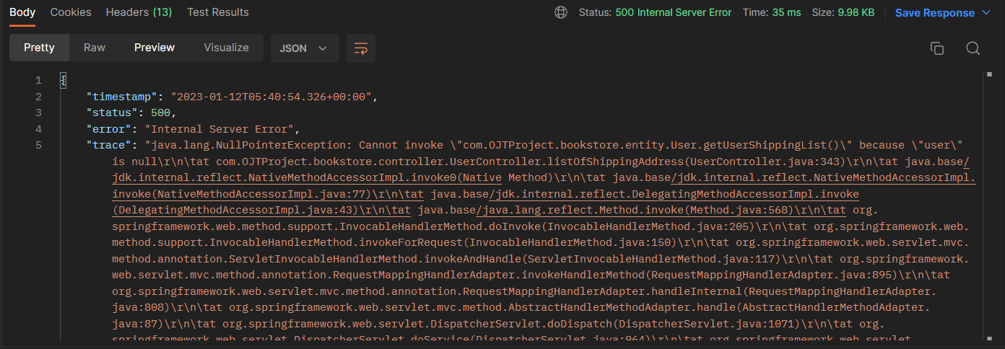

02_006_003

 |  | リクエスト | リスポンス

02_006_004

 |  |  | リスポンス
 |  | リクエスト

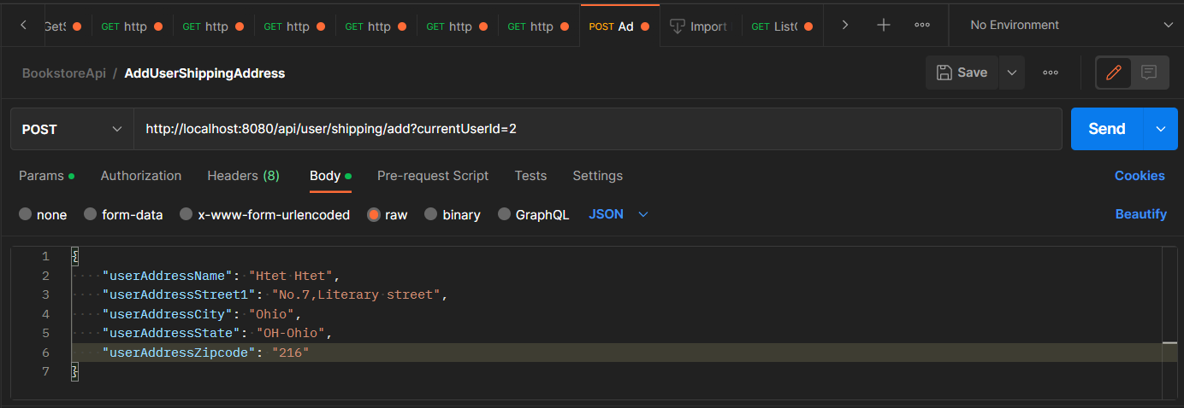
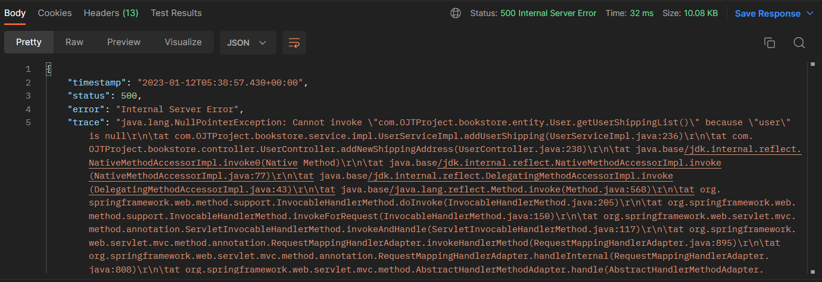

02_007_005

 |  | リクエスト |  | リスポンス

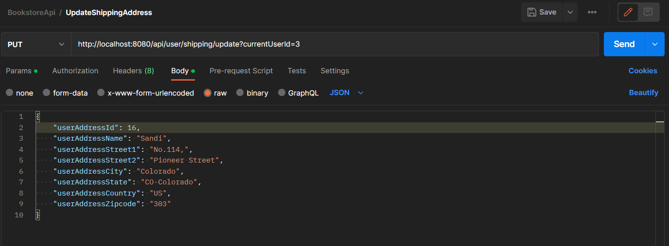

02_007_006

 |  | リクエスト |  | リスポンス

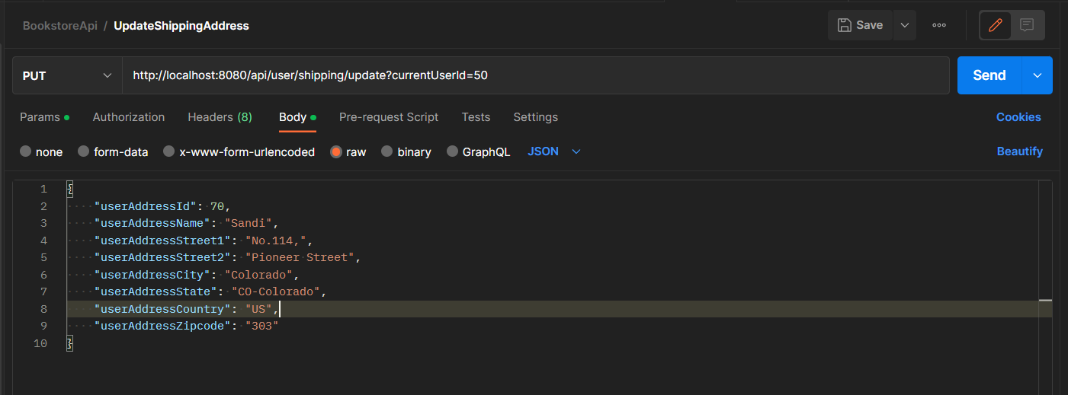
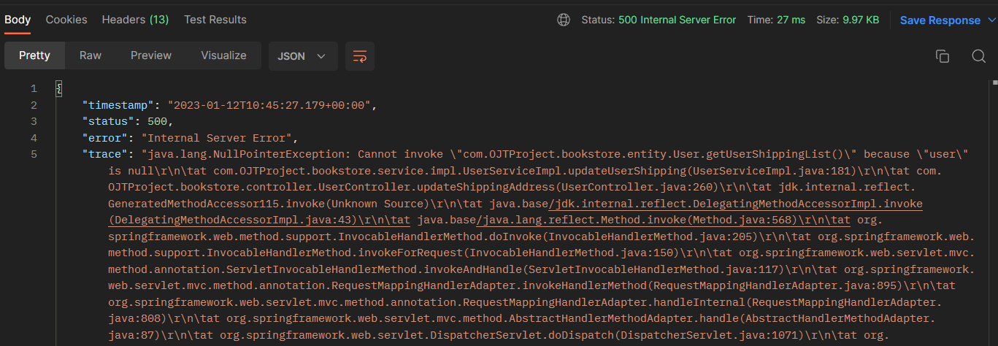

02_008_007

 |  | リクエスト |  | リスポンス

02_008_008

 |  | リクエスト |  | リスポンス

